Webアプリ
表示・検索
詳細
投稿

(GET): /form/<int:id>/ (name="form_detail")
(GET): /form/ (name="form")
(GET): /top/ (name="top")
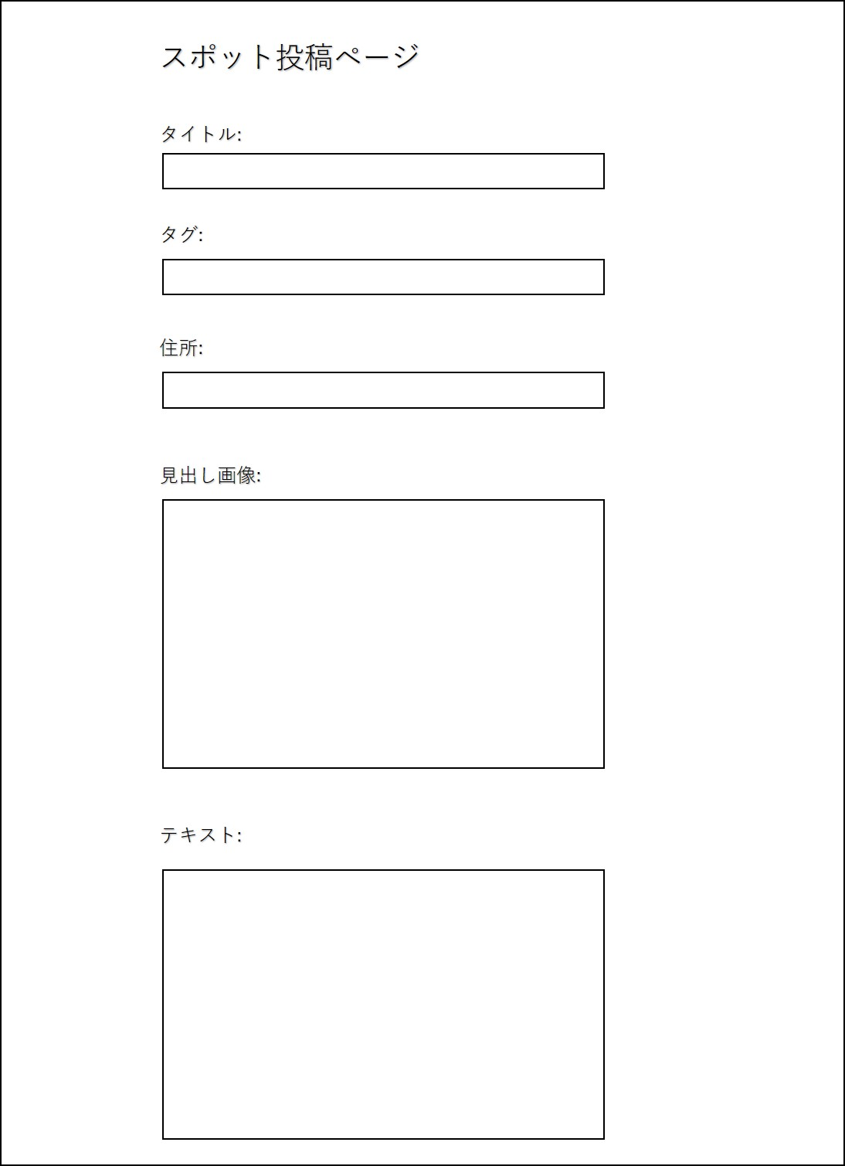
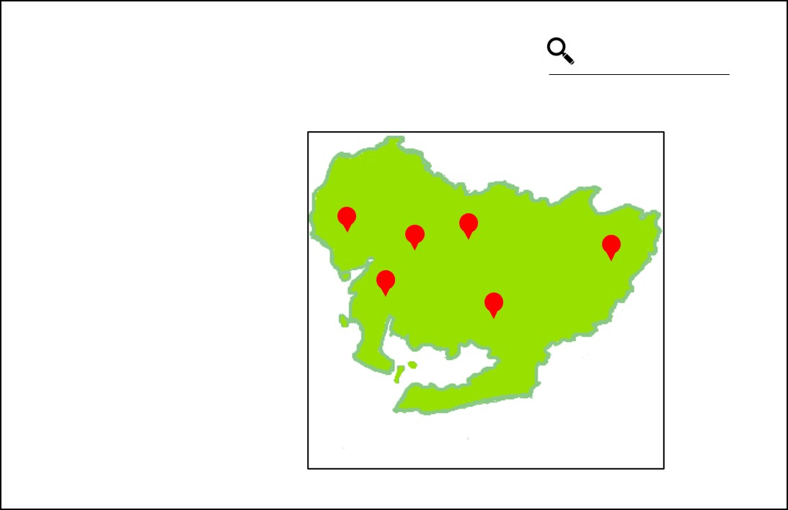
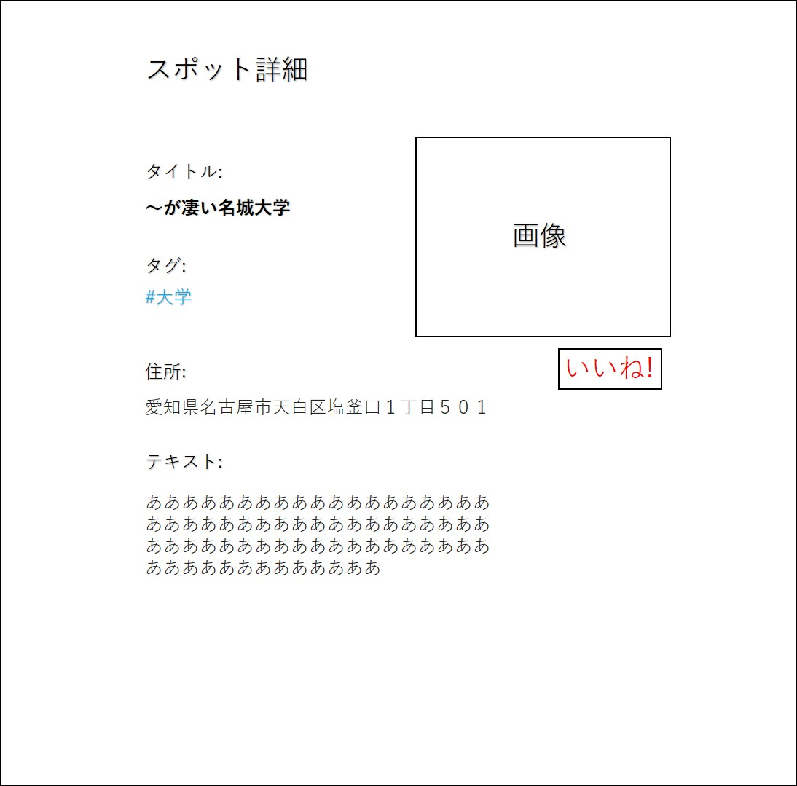

マーカーにカーソル
を合わせる
(POST): /form/end/ (name="form_end")

「いいね！」を押下
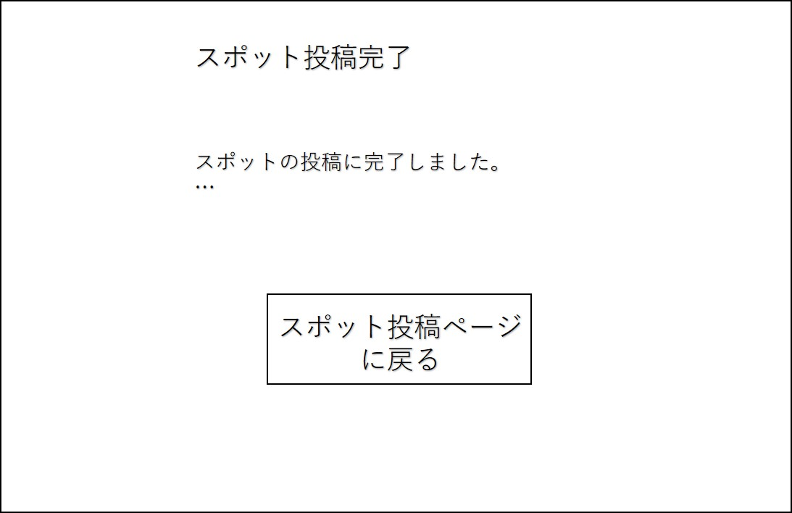

非同期通信

登録ボタンを押す

サーバ側
・show_top(request)関数
・スポットを全てdbから取得(form・loactionテーブル)
・データを以下の様に加工
[{'id':1,'title':'～が凄い名城大学', 'description': '学食が旨いねん','tag__name':'大学','fab_count': 12, 'image_url': 'd3ijdaf32344kbh', 'lat':122.133, 'lon':134.321}, {'id':2,....},............{'id':15,.....'lat':122.932}]
・上記データをフロントチームに渡す
フロント側
・top.htmlファイルに記入
・上記データを元に、地図の描画とスポットへのピン立てを行う
・クリックorカーソルを合わせた際のイベントを作成する
-スポット詳細の表示
-ページ遷移ボタンの作成(URL:/form/<int:id>/ )
参考
https://lab.syncer.jp/Web/API/Google_Maps/JavaScript/
https://www.tam-tam.co.jp/tipsnote/javascript/post7755.html
※google map APIとの連携が少し大変かも
・検索のための準備をする(htmlファイルにformという部品を用いる )
参考: http://www.w3big.com/ja/django/django-form.html
マーカーにカーソル
を合わせる

(POST): /top/
#大学で検索
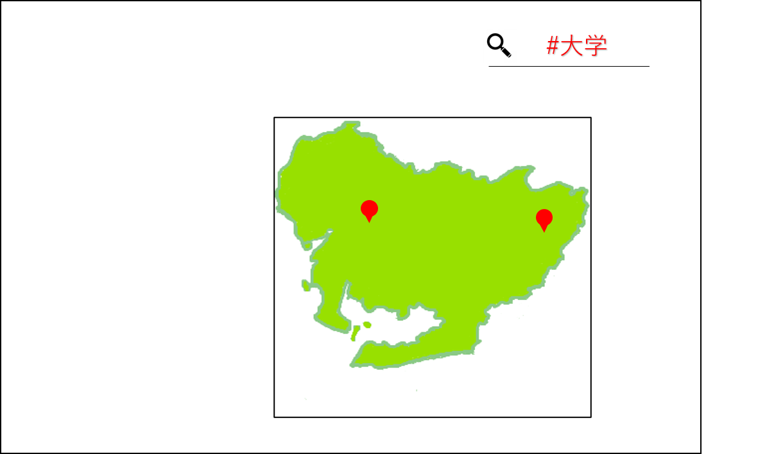

サーバ側
・form_end(request)関数
・フロント側から送られてきたデータを取得
{'title': '～が凄い名城大学', 'tag': '学校', 'address': '愛知県名古屋市天白区塩釜口１丁目５０１', 'text': '学食が旨いねん', 'image_url': 'd3ijdaf32344kbh'}
・住所をGoogle Map APIを利用して検索
->緯度(lon)・経度(lat)情報に変換する
※詳細ページの表示のため、住所もformテーブルに入れておく
・データをデータベース(formテーブル)に登録する
->DB設計のシートに沿ってデータを格納する
フロント側
・form_end.htmlファイルに記入
サーバ側
・spot_detail(request, id)関数
・/form/1/のようなURLでアクセスがかかる
・アクセスがかかったid値(今回ならid=1)でスポットデータを検索
・検索により得たデータを以下の形式でフロント側に送る
{'id':1,'title':'～が凄い名城大学', 'tag__name':'大学', 'address':'愛知県名古屋市...',
'text': 'あああああ...', 'image_url':'d3ijdaf32344kbh'}
・上記データをフロントチームに渡す
フロント側
・form_detail.htmlに記入
・受け取ったデータを画面に表示
・image_urlをfirebase storage APIに投げて画像を取得(地図描画時と同じ要領)
サーバ側
・plus_fab(request, id)関数
・URL: /api/form/<int:id>/ のid値からスポットを特定(formテーブルより)
・fab_countを1加算する、(formテーブル)
※簡潔にするため同一ユーザでもいいね！ができる設計
フロント側
・非同期通信(Akax)を利用してページ移動無しで処理
・URL: /api/form/<int:id>/ に対しGET通信(データ送信は特に無し)
・通信が成功したらアラートで「いいね！しました」の旨を表示
・いいねボタンをブロック(優先度低)

サーバ側
・form(request)関数
・必要なら、画像のパス用のuniqueな値(uuidという)を生成して、フロント側に渡す(フロント側で作成するもOK)
フロント側
・form.htmlファイルに記入
・「カフェ」・「ランチ」・「ご当地グルメ」・「アート」・「安全」といったタグから選べるようにselect部品を用いる
・住所は「直書き、郵便番号から、位置情報」といった要素で設定可能
・htmlでformという部品を使って上記の入力をサーバ側に送信する
-送り先のURL: /form/end
-データ形式:{'title': '～が凄い名城大学', 'tag': '学校', 'address': '愛知県名古屋市天白区塩釜口１丁目５０１', 'text': '学食が旨いねん', 'image_url': 'd3ijdaf32344kbh'}
・画像をfirebaseのCloud Storageに送信、登録する。(とりあえず、imagesフォルダ内に配置)
-images/d3ijdaf32344kbh
-画像パスが重複するといけないので、d3ijdaf32344kbhのようなランダムなキーを設定
参考:https://kapi-travel.com/programing/firebase-cloud-storage%E3%81%B8%E3%81%AE%E7%94%BB%E5%83%8F%E3%82%A2%E3%83%83%E3%83%97%E3%83%AD%E3%83%BC%E3%83%89%E3%82%A2%E3%83%97%E3%83%AA%E3%82%92%E5%AE%9F%E8%A3%85/

サーバ側
・show_top(request)関数
・送られてきたPOSTデータを受け取る {'tag': '大学'....}
・取得したtagで検索をかける(form・loactionテーブル)
[{'id':1,'title':'～が凄い名城大学', 'description': '学食が旨いねん','tag__name':'大学','fab_count': 12, 'image_url': 'd3ijdaf32344kbh', 'lat':122.133, 'lon':134.321}, {'id':14,....}]
・上記データをフロントチームに渡す
フロント側
・初回アクセス時と同様の処理でOK!

最適経路

・スポット数はとりあえず1～3くらい？(画面に収まるくらい)
・移動手段は自転車/車/電車
・自転車なら前のスポットから5km圏内くらい
・車なら前のスポットから10km圏内くらい
・電車なら制限無し
・選択欄の右上に✓を入れると、タグに入れたタグ条件でスポットをランダム検索する
(GET): /route/
(name='route')

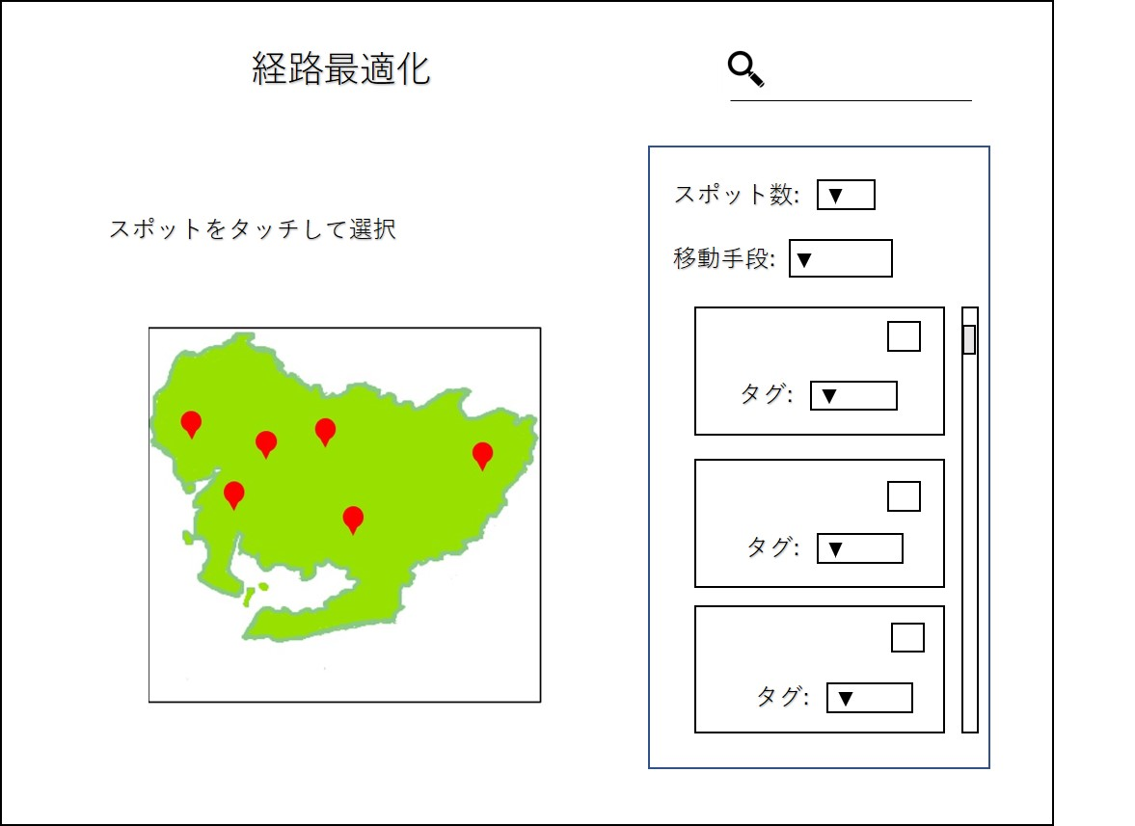

マーカーの選択ボタン
をクリック

マーカーの選択ボタン
をクリック

(POST): /route
サーバ側
・スポット一覧表示(トップページと同様に)
・(余力があったら)検索で絞りながらスポット選択できるようにする
フロント側
・root.html
・基本的には上の表示時と同じ感じ
・検索で使ったformを少し応用させるイメージ！
・初期位置を位置情報による現在置にする(余力があったら)
#大学で検索

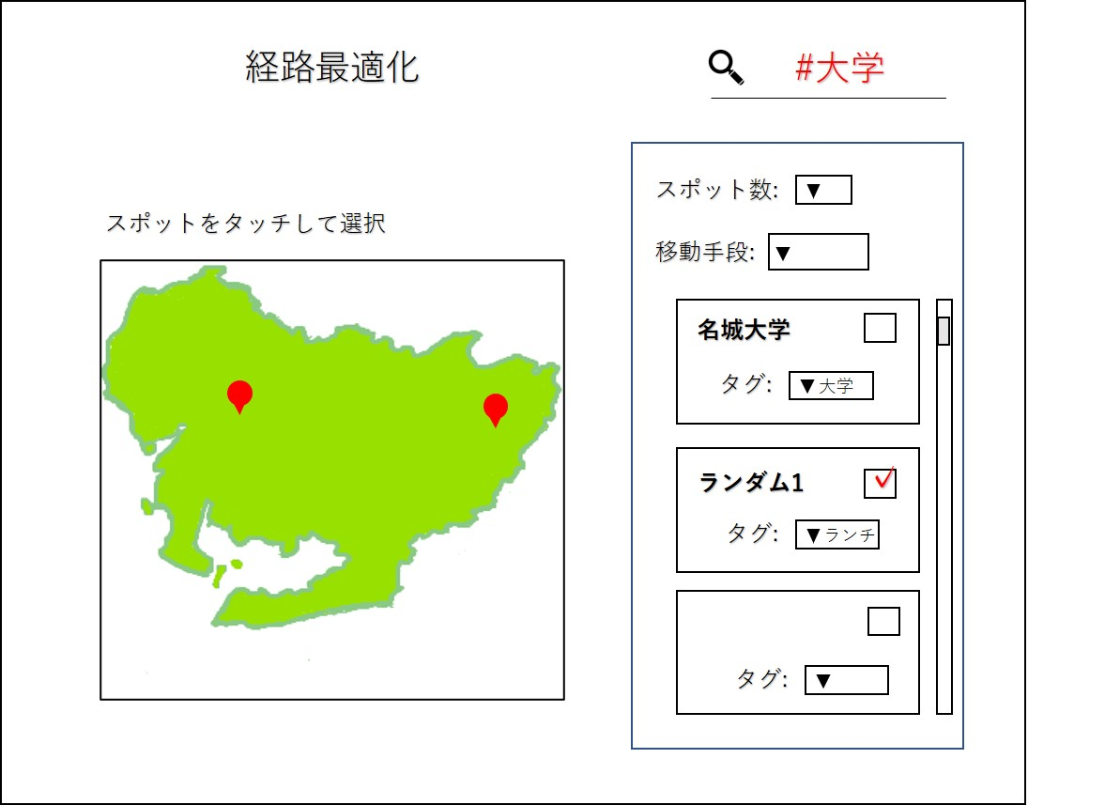

※既に入力されているスポット選択の情報が失われないようにする必要がある
サーバ側
・送られてきたPOSTデータを受け取る
{'tag': '大学', 'input_form_id_1': 1, 'input_form_id_2': 16}
・取得したtagで検索をかける
[{'id':1,'title':'～が凄い名城大学', 'text': '学食が旨いねん','tag__name':'大学','fab_count': 12, 'lon':122.133, 'lat':134.321}, {'id':14,....}]
・同時に「既に選択済みのスポット情報」も渡す
[{'id':1,'title':'～が凄い名城大学', 'text': '学食が旨いねん','tag__name':'大学','fab_count': 12, 'lon':122.133, 'lat':134.321}, {'id':16,....}]
・上記データをフロントチームに渡す
フロント側
・初回アクセス時と同様の処理で地図を描画
・「既に選択済みのスポット情報」を表示する

スケジュール
デザイン設計
スケジュール | 14日 | 15日 | 16日 | 17日 | 18日 | 19日 | 20日 | 21日 | 22日 | 23日 | 24日 | 25日 | 26日 | 27日 | 28日 | 29日 | 30日 | 31日 | 1日 | 2日 | 3日 | 4日 | 5日 | 6日 | 7日 | 8日
篠田早希
デザインに沿ってhtml/cssを作成

Google Map APIの準備(アカウント作成、APIキーの取得)
スポットをdbから取得、フロント側に送信
評価を増やすAPI
山守一輝
スクレイピング
学習・推論

デプロイ準備(AWS)
デザインに沿ってhtml/cssを作成

環
境
構
築
結果を小さい地図上に描画
都道府県切り出し、検索改良
浦川大輝
発
表
検索機能(form、サーバ側に検索内容を送信)
フロント側からの検索入力を用い検索
python:住所から緯度・経度を取得(Map API)
緯度・経度情報を登録

岩井真由
投稿機能:(form、サーバ側に入力内容を送信)

フロント側からのスポット入力を登録(formテーブル)
投稿時の画像をfirebase APIに送信、保管

Fire Base APIの準備(アカウント作成、APIキーの取得)
加藤美芸瑠
部品配置
スポット数入力に応じて動的に欄を拡張
画像取り扱いサポート
選択イベント(「選択する」ボタン
押下時、チェックボタン押下時)

最適経路表示

地図の描画(Google Map APIの利用)
都築誠太
タッチイベント(タイトルや概要表示)
タッチイベント(画像表示、firebase)
タッチイベント(ページ遷移)

手空きの人
・住所入力
-js:郵便番号を住所にする
-js:位置情報を住所にする
・js:詳細ページでの画像読み込み

DB設計
user_table
user_id
username
password
is_superuser
email
is_staff
tag_table
tag_id
name

customer_table
customer_id
(age)
(gender)
user_id
location_id
form_table
form_id
customer_id
tag_id
title
description
text
image_url
location_id
address
prefecture
fab_count

画像はfirebaseで管理する

location_table
location_id
lon(経度)
lat(緯度)

publicスキーマ

技術構成図_簡易版


API(他社サービス)




サーバサイド
クライアントサイド

AP




DB
Web

